Page de garde
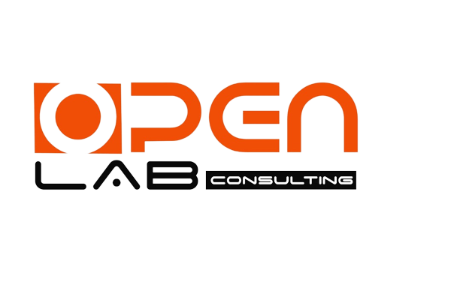

OpenCacao — Version 2
Assistant 100 % conversationnel — mémoire & sessions persistantes
Feuille de route — Gestion de projet Agile (Scrum)

 | Maître d'ouvrage | OpenLab Consulting
 | Sponsor / Validation | Waopron Coulibaly
 | Produit | OpenCacao-8B — conseil agronomique cacao (Côte d'Ivoire)
 | Périmètre | V2 conversationnelle : sessions, mémoire durable, interface type ChatGPT/Claude
 | Méthodologie | Scrum — 6 sprints de 2 semaines
 | Date de lancement | 30 juin 2026
 | Mise en production cible | 19 septembre 2026 (≈ 12 semaines)
 | Version du document | 1.0 — 24 juin 2026
 | Confidentialité | Interne — démonstration souveraine (livre blanc IA pour la Côte d'Ivoire)

OpenLab Consulting — IA souveraine pour la Côte d'Ivoire

